关系图
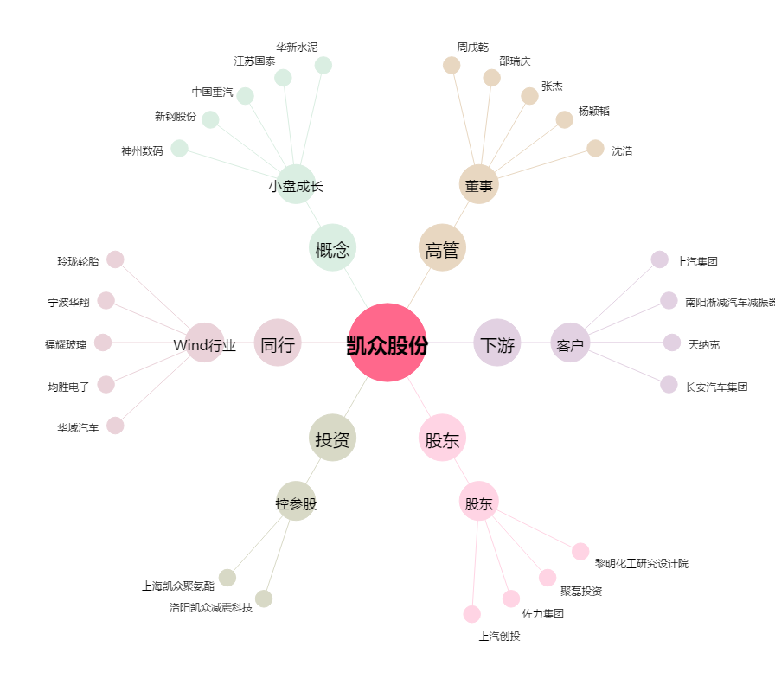
凯众股份[603037.SH] - 关系概览图

